Tablero


INCORPORAR UN CÓDIGO QR QUE REMITA AL SITIO DE INFORMACIÓN PÚBLICA DE LA INSTITUCIÓN
TABLERO DE RENDICIÓN DE CUENTAS
ACTUALIZADO AL ____30___ DE __SEPTIEMBRE _______ DEL 2023
DEFENSORIA DE LA MUJER INDIGENA
 |  |  |  |  |  |  |  |  |  | Información Pública

AUTORIDADES |  |  | GESTIÓN DE PRESUPUESTO |  | EJECUCIÓN PRESUPUESTARIA POR GRUPOS DE GASTO |  | EJECUCIÓN PRESUPUESTARIA POR CLASIFICACIÓN GEOGRÁFICA |  | SERVICIOS PERSONALES, TÉCNICOS Y PROFESIONALES
DEFENSORA DE LA MUJER INDIGENA | LCDA. LILIAN KARINA XINICO XIQUITÁ |  | Presupuesto vigente 2023 | Q19,000,000.00 | Grupo ("0"): Servicios personales | Q8,633,750.13 | Región (I): METROPOLITANA | Q6,963,820.34 | Presupuesto para pago de salarios y honorarios | Q14,016,070.00
DIRECTOR FINANCIERO | LIC. FRANK RUÍZ |  |  |  | Grupo ("100"): Servicios no Poersonales | Q2,468,977.09 | Región (II): NORTE | Q1,011,186.32 | Presupuesto ejecutado en pago de salarios y honorarios | Q9,276,443.80
ENCARGADA DE UNIDAD DE PLANIFICACION | LCDA. MONICA BATZIN |  | Presupuesto ejecutado | Q12,729,443.68 | Grupo ("200"): Materiales y suministros | Q492,337.02 | Región (III): NORORIENTE | Q336,960.95 | Porcentaje de ejecución en el pago de salarios y honorarios | 66.18%
ENCARGADA DE LA UNIDAD DE RECURSOS HUMANOS | LCDA. ZAIDA LUCRECIA NOJ |  | Porcentaje de ejecución | 67.00% | Grupo ("300"): Propiedad Planta , Equipo e Intangible | Q51,917.73 | Región (IV): SURORIENTE | Q407,286.06
 |  |  |  |  | Grupo ("400"): Transferencias correintes (indeminizaciones y vacaciones por retiro y/o remosiones del personal) | Q179,825.56 | Región (V): CENTRAL | Q329,362.99
 |  |  |  |  | Grupo ("900"): Asignaciones Globales (Pagos Sentencias Judicales) | Q902,636.15 | Región (VI): SUROCCIDENTE | Q2,298,454.05
 |  |  |  |  |  |  | Región (VII): NOROCCIDENTE | Q1,032,743.48
 |  |  |  |  |  |  | Región (VIII): PETEN | Q349,629.49
 |  |  |  |  |  |  | Multiregional: ____________________ | Q12,729,443.68
 |  |  |  |  |  |  | 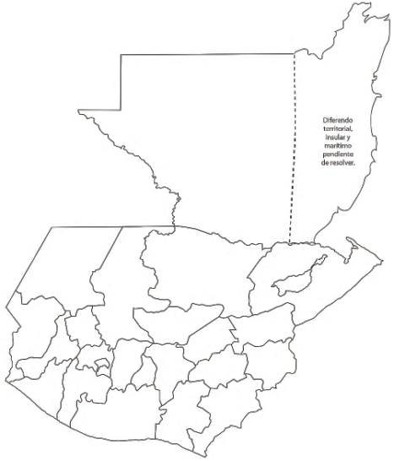 
 |  |  |  |  | EJECUCIÓN POR FINALIDADES
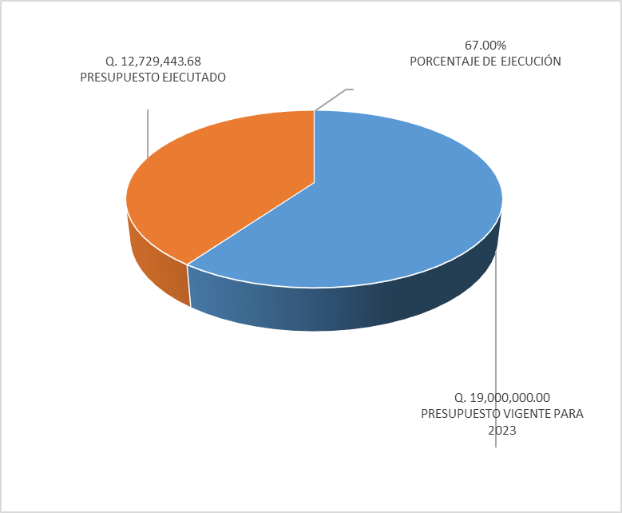
 |  |  |  |  | Finalidad A | Q12,729,443.68
 |  |  |  |  |  |  |  |  | Personal permanente 011 | 85 personas
 |  |  |  |  | Finalidad B |  |  |  | Personal temporal 021 Personal temporal 022 Jornales 031 | 000 personas 000 personas 000 personas
 |  |  |  |  | Finalidad C |  |  |  | Servicios técnicos o profesionales 029 | 33 personas
 |  |  |  |  |  |  |  |  | Servicios técnicos o profesionales subgrupo 18 | 15 personas

 |  | Descripción del programa |  | Presupuesto vigente | Presupuesto ejecutado | Procentaje de ejecución | PRINCIPALES AVANCES O LOGROS AL __________ DE ___________ DE 2023
PROGRAMAS PRESUPUESTA-RIOS | PROGRAMA 1 | DEFENSORIA DE LA MUJER INDIGENA |  | Q19,000,000.00 | Q12,729,443.68 | 67.00% | 1 3627 Mujeres Indigenas violentadas en sus derechos son beneficiadas con servicio de atencion Juridica.
 | PROGRAMA 2 |  |  |  |  |  | 2 3206 Mujeres Indigenas violentadas en sus derechos son beneficiadas con servicio de atencion Social.
 | PROGRAMA 3 |  |  |  |  |  | 3 1558 Mujeres Indigenas violentadas en sus derechos son beneficiadas con servicio de atencion Psicologica.
 | PROGRAMA 4 |  |  |  |  |  | 4 1954 personas son informadas y capacitadas en Derechos Humanos para la prevención de la Violenica contra la mujer
 | PROGRAMA 5 |  |  |  |  |  | 5

Hoja2
PRESUPUESTO VIGENTE PARA 2023 | 19,000,000.00

PRESUPUESTO VIGENTE PARA 2023 | 19,000,000.00
PRESUPUESTO EJECUTADO | 12,729,443.68
PORCENTAJE DE EJECUCIÓN | 0.67
PRESUPUESTO EJECUTADO | 12,729,443.68

PORCENTAJE DE EJECUCIÓN | 67.00%

